참고 이미지
올포유 사은품(스카프)케이스
■ 이미지
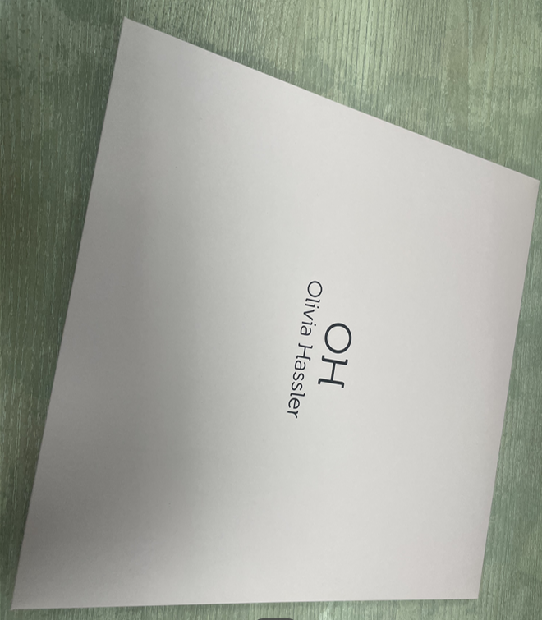 

특이사항

